FOODS COST
 |  |  |  | COST CALCULATION SHEET

 | ATTN | K'Yaowared |  | MKT PIC: | K'Ekaphak |  | ISSUE BY: | Kanokkan | REVISION: | 0
 | PRODUCT NAME : | Fz.Prefried Breaded Spring roll crusted Shrimp 25g coating 60% |  |  |  |  |  |  | DATE : | 2021-02-25
 | REFERENCE No: | ref. MS 0319/19 |  |  |  | ข้อแนะนำการใช้งาน
 | R&D CODE : | - |  |  |  | -ใส่ข้อมูลในช่องที่เป็นตัวอักษรสีฟ้า
 | CUSTOMER NAME / DESTINATION COUNTRY: |  | Global Seafood (AUS)

 | PRODUCT DECRIPTION OR DETAIL / PACKAGING DETAIL;
 | Frozen Prefried Breaded SPDTO shrimp coated with predust , battermix, Spring roll flake
 | FG 25g Coating 60% Shrimp 40% After frying
 | 1kg/inner box (40pcs) x 10 inner boxes/carton
 | plain box with 1 color printed label and 1 color printed white carton
Step 1 : ขั้นตอนการ Soaking กุ้ง
(1.1) | STEP/ PRODUCT/ INGREDIENS/ RM NAME/ SAUCE FORMULA : |  |  | Raw Material (Shrimp H/O > H/L > SPTO before soak)
NO. | INGREDIENS / RM NAME | MAT CODE | % | WEIGHT | % STD / REAL. YIELD | 3 M FORECAST
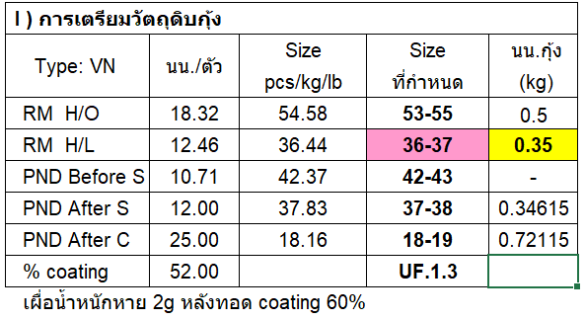
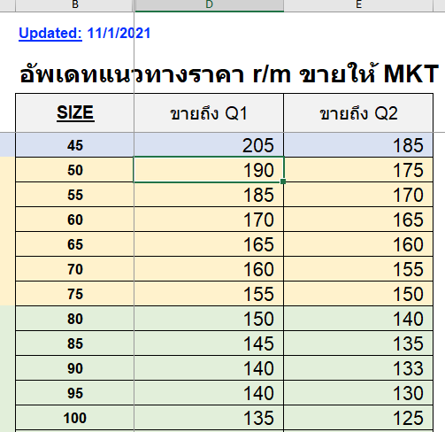
 |  |  | IN FORMULA | (g, kg / formula) |  | RM PRICE BTH/KG | COSTING BTH/KG
1 | SHRIMP, H/O, SIZE 53-55 PCS/KG | - | - | - | 100 | 190.0000 | 190.0000
2 | SHRIMP, H/L, SIZE 36-37 PCS/LB | - | - | - | 67 | - | 283.5821
3 | SHRIMP, PTO , SIZE 42-43 PCS/LB |  |  |  | 86 |  | 329.7466
 |  | SUB TOTAL | - | - |  |  | 329.7466
 | TOTAL + %Yield for costing | WT. AFTER PROCESS |  |  |  |  | 336.4761

 | Remark: | % yield processing = |  |  | 100.00
 |  | % yield for costing ( -2 from yield processing)= |  |  | 98.00

(1.2) | STEP/ PRODUCT/ INGREDIENS/ RM NAME/ SAUCE FORMULA : |  |  | Soaking Solution (Phosphate Solution)
NO. | INGREDIENS / RM NAME | MAT CODE | % | WEIGHT | % STD / REAL. YIELD | 3 M FORECAST
 |  |  | IN FORMULA | (g, kg / formula) |  | RM PRICE BTH/KG | COSTING BTH/KG
1 | PHOSPHATE, CARNAL, SIAM UNION INDUSTRIAL | 4100096 | 2.0000 | 2.0000 | 100 | 116.0000 | 2.3200
2 | SALT, INDUSTRIAL SALT, ANTI CAKING AGENT (บ. เกลือเจริญอุตสาหกรรม) | 4100079 | 1.0000 | 1.0000 | 100 | 3.0000 | 0.0300
3 | WATER, COLD |  | 97.0000 | 97.0000 | 100 | 0.5500 | 0.5335
 |  | SUB TOTAL | 100.0000 | 100.0000 |  |  | 2.8835
 | TOTAL + %Yield for costing | WT. AFTER PROCESS |  |  |  |  | 2.9423

 | Remark: | % yield processing = |  |  | 100.00
 |  | % yield for costing ( -2 from yield processing)= |  |  | 98.00

(1.1+1.2) | STEP/ PRODUCT/ INGREDIENS/ RM NAME/ SAUCE FORMULA : |  |  | Shrimp soaking
NO. | INGREDIENS / RM NAME | MAT CODE | % | WEIGHT | % STD / REAL. YIELD | 3 M FORECAST
 |  |  | IN FORMULA | (g, kg / formula) |  | RM PRICE BTH/KG | COSTING BTH/KG
1 | Raw Material (Shrimp H/O > H/L > SPTO before soak) | - | 43.4783 | 1.0000 | 100 | 336.4761 | 146.2940
2 | Soaking Solution (Phosphate Solution) | - | 56.5217 | 1.3000 | 100 | 2.9423 | 1.6631
 |  | SUB TOTAL | 100.0000 | 2.3000 |  | ราคากุ้ง 434.78 g. | 147.9570
 |  |  |  |  |  | ราคากุ้ง 1 kg. | 340.3012
 | TOTAL + %Yield for costing | WT. AFTER PROCESS |  |  |  |  | 309.3647

 | Remark: | % yield processing = |  |  | 112.00
 |  | % yield for costing ( -2 from yield processing)= |  |  | 110.00

Step 2 : ขั้นตอนการเตรียม Batter
(2) | STEP/ PRODUCT/ INGREDIENS/ RM NAME/ SAUCE FORMULA : |  |  | Prepared Batter
NO. | INGREDIENS / RM NAME | MAT CODE | % | WEIGHT | % STD / REAL. YIELD | 3 M FORECAST
 |  |  | IN FORMULA | (g, kg / formula) |  | RM PRICE BTH/KG | COSTING BTH/KG
1 | BATTERMIX, BM-95, SIAM UKF | 0 | 20.0000 | 1.0000 | 100 | 53.0000 | 10.6000
2 | WATER, COLD | - | 80.0000 | 4.0000 | 100 | 0.5500 | 0.4400
 |  | SUB TOTAL | 100.0000 | 5.0000 |  |  | 11.0400
 | TOTAL + %Yield for costing | WT. AFTER PROCESS |  |  |  |  | 11.2653

 | Remark: | % yield processing = |  |  | 100.00
 |  | % yield for costing ( -2 from yield processing)= |  |  | 98.00

Step 3 : ขั้นตอนการเตรียม Spring roll flake
(3) | STEP/ PRODUCT/ INGREDIENS/ RM NAME/ SAUCE FORMULA : |  |  | Prepared Spring roll flake |  |  |  |  | นน | ราคา(บาท)
NO. | INGREDIENS / RM NAME | MAT CODE | % | WEIGHT | % STD / REAL. YIELD | 3 M FORECAST |  |  | 1-49kg | 65
 |  |  | IN FORMULA | (g, kg / formula) |  | RM PRICE BTH/KG | COSTING BTH/KG |  | 50-100kg | 59.5
1 | แผ่นแป้งปอเปี๊ยะสด (6.5x9นิ้ว) | 14L300000361 | 100.0000 | 100.0000 | 90 | 65.0000 | 72.2222 |  | 100-200kg | 54.5
 |  | SUB TOTAL | 100.0000 | 100.0000 |  |  | 72.2222 |  | 250kgขึ้นไป | 49.5
 | TOTAL + %Yield for costing | WT. AFTER PROCESS |  |  |  |  | 73.6961

 | Remark: | % yield processing = |  |  | 100.00
 |  | % yield for costing ( -2 from yield processing)= |  |  | 98.00

Step 4 : ขั้นตอนการทำ Raw Breaded Spring Roll Crusted Shrimp
(4) | STEP/ PRODUCT/ INGREDIENS/ RM NAME/ SAUCE FORMULA : |  |  | Raw Breaded Spring Roll Crusted Shrimp
NO. | INGREDIENS / RM NAME | MAT CODE | % | WEIGHT | % STD / REAL. YIELD | 3 M FORECAST
 |  |  | IN FORMULA | (g, kg / formula) |  | RM PRICE BTH/KG | COSTING BTH/KG
(1.1+1.2) | Shrimp soaking |  | 48.0000 | 12.0000 | 100 | 309.3647 | 148.4951
2 | PREDUST, UM-3, SIAM UKF |  | 4.0000 | 1.0000 | 98 | 51.0000 | 2.0816
(2) | Prepared Batter |  | 20.0000 | 5.0000 | 90 | 11.2653 | 2.5034
(3) | Prepared Spring roll flake |  | 28.0000 | 7.0000 | 95 | 73.6961 | 21.7210
 |  | SUB TOTAL | 100.0000 | 25.0000 |  |  | 174.8011
 | TOTAL + %Yield for costing | WT. AFTER PROCESS |  |  |  |  | 180.2073

 | Remark: | % yield processing = |  |  | 99.00
 |  | % yield for costing ( -2 from yield processing)= |  |  | 97.00

Step 5 : ขั้นตอนการทอดกุ้ง
(5) | STEP/ PRODUCT/ INGREDIENS/ RM NAME/ SAUCE FORMULA : |  |  | Prefried Breaded Spring Roll Crusted Shrimp
NO. | INGREDIENS / RM NAME | MAT CODE | % | WEIGHT | % STD / REAL. YIELD | 3 M FORECAST
 |  |  | IN FORMULA | (g, kg / formula) |  | RM PRICE BTH/KG | COSTING BTH/KG
(4) | Raw Breaded Spring Roll Crusted Shrimp |  |  |  | 100 | 180.2073 | 180.2073
2 | SOYA BEAN OIL, NON GMO, REFINED, KOSHER FOR PASSOVER, TVO (น้ำมันถั่วเหลือง บ.น้ำมันพืชไทย) | 4200047 |  |  | 50 | 28.0000 | 14.0000
 |  | SUB TOTAL | 0.0000 | 0.0000 |  |  | 194.2073
 | TOTAL + %Yield for costing | WT. AFTER PROCESS |  |  |  |  | 220.6901

 | Remark: | % yield processing = |  |  | 90.00 | Yield fry 10%
 |  | % yield for costing ( -2 from yield processing)= |  |  | 88.00

SUMMARY FINISHED PRODUCTS FOODS COSTING
 | STEP/ PRODUCT/ INGREDIENS/ RM NAME/ SAUCE FORMULA :
NO. | INGREDIENS / RM NAME | MAT CODE | % | WEIGHT | % STD / REAL. YIELD | 3 M FORECAST
 |  |  | IN FORMULA | (g, kg / formula) |  | RM PRICE BTH/KG | COSTING BTH/KG
(5) | Raw Breaded Spring Roll Crusted Shrimp | - |  |  | 100 | 220.6901 | 220.6901
 |  | SUB TOTAL | 0.0000 | 0.0000 |  |  | 220.6901
 | TOTAL + %Yield for costing | WT. AFTER PROCESS |  |  |  |  | 237.3012

 | Remark: | % yield processing = |  |  | 95.00 | Yield freeze2%, Yield fill 3%
 |  | % yield for costing ( -2 from yield processing)= |  |  | 93.00

 |  |  |  |  |  | 3 M FORECAST
 | TOTAL OF FOOD COSTING |  | bht/kg. | 1 kg. = g.? | 1000.00 | 237.30
 |  |  | bht/lb. | 1 lb. = g.? | 453.59 | 107.64
 |  |  | bht/pcs | 1 pcs = g.? | 25.00 | 5.93
 |  |  | bht/inner | 1 inner = g.? | 1000.00 | 237.30
 |  |  | bht/ctn | 1 ctn = inner? | 10.00 | 2373.01

GRAND TOTAL COSTING PER CARTON

NO. | Items |  |  |  | 3 M FORECAST
 |  |  |  |  | COSTING BTH/ctn
1 | Total of food costing per carton |  |  |  | 2373.01
2 | PACKAGING COST
3 | S&G , OVERHEAD COST
4 | TOTAL LABOR COST
5 | TOTAL OTHER COST
 | GRAND TOTAL COSTING / PER CARTON
 | + MARGIN %
 | FOB THB
 | FOB USD

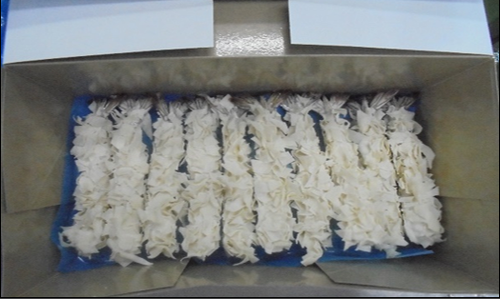
 | PROCESS FLOW CHART |  |  |  | H/O Shrimp

 |  |  |  |  | Washing

 |  |  |  |  | Stretched Peeled & Deveined and Tail on

 |  |  |  |  | Washing

 |  |  |  |  | Soaking

 |  |  |  |  | Draining
 |  |  |  |  |  |  |  | สินค้าประมาณนี้แต่เป็น prefry
 |  |  |  |  | Predusting |  |  | แล้วแพ็คใน INNER ละ 1 kg

 |  |  |  |  | Battering

 |  |  |  |  | Breading

 |  |  |  |  | Frying

 |  |  |  |  | Freezing

 |  |  |  |  | Packing in inner

 |  |  |  |  | Metal detecting

 |  |  |  |  | Shrink

 |  |  |  |  | Packing in Carton

PACKAGING DETAIL COST
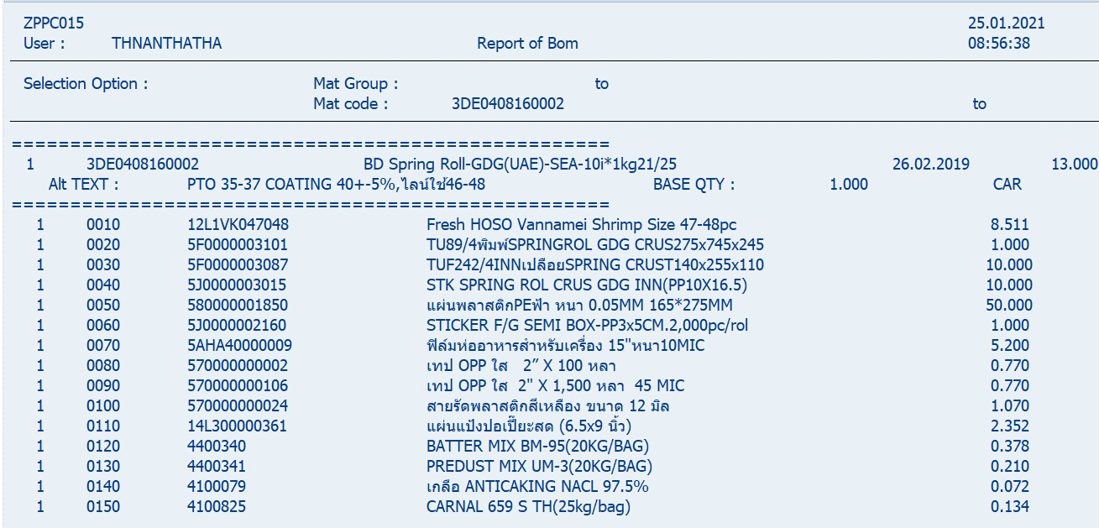
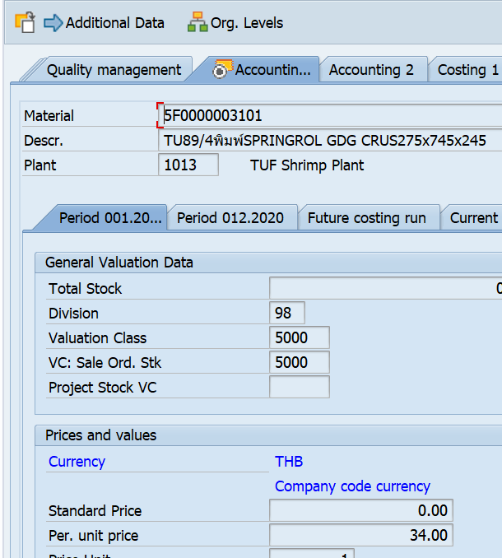
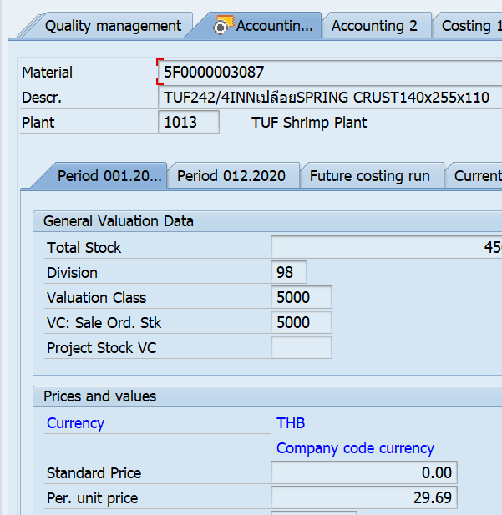
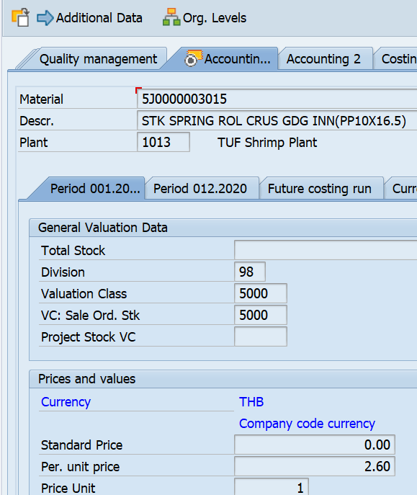
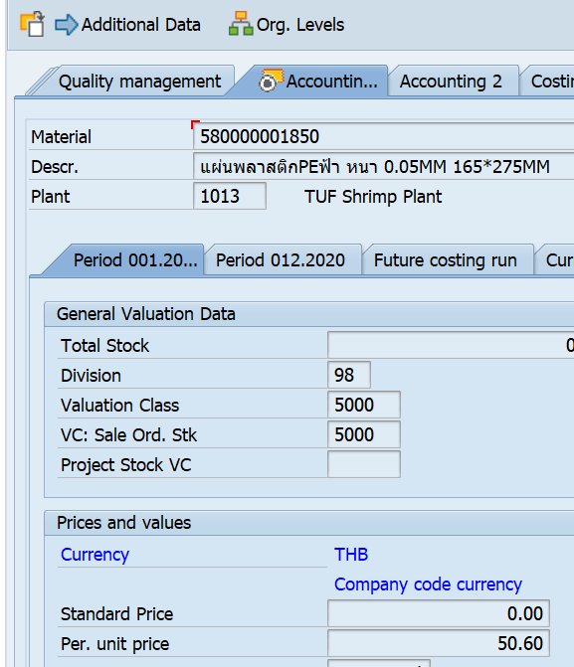
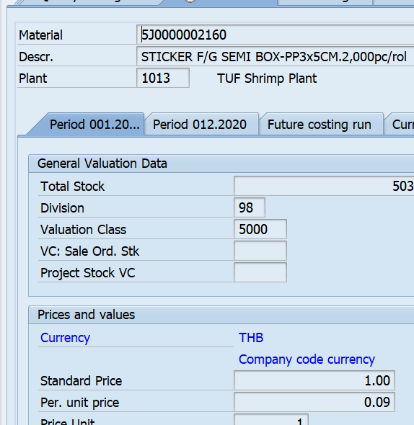
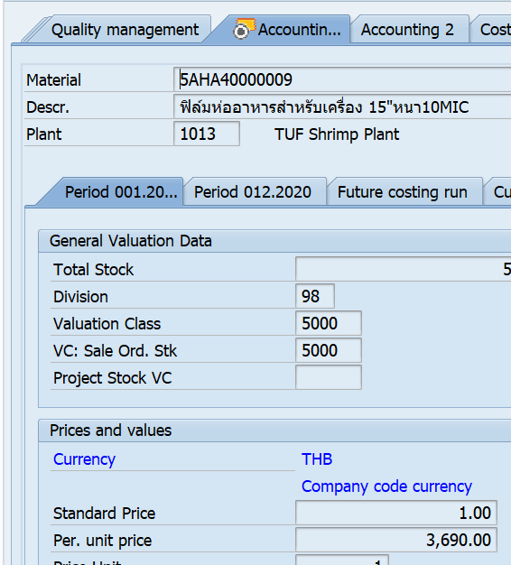
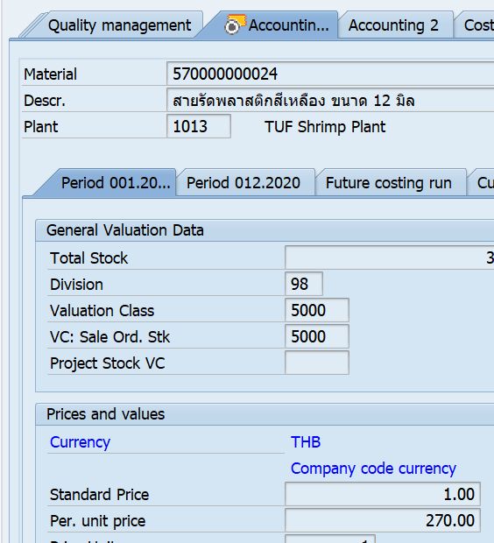
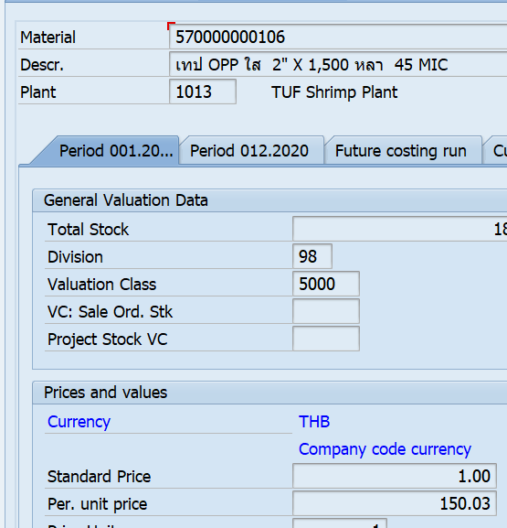
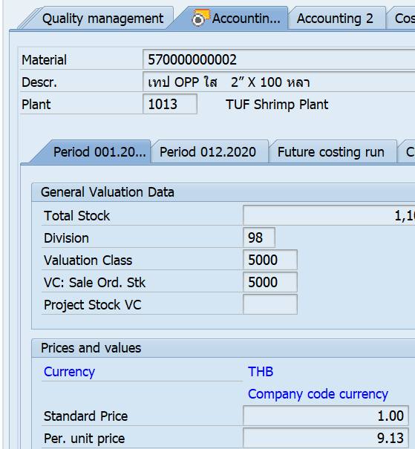
 |  |  |  |  | Exchange Rate BTH:USD

PRODUCT NAME: | Fz.Prefried Breaded Spring roll crusted Shrimp 25g coating 60% |  |  |  | Pack in foam tray
 | 1kg/inner box (40pcs) x 10 inner boxes/carton

PACKAGING AND ACCESSORY DETAIL |  | ตู้ยาว ~ 1096 ctn / ตู้สั้น ~ 438 ctn
Items | Detail | Unit Price |  | Unit Use | Cost per carton ( THB ) | Cost per carton ( USD )
 |  | BHT/PC | USD/PC | Per carton
Master carton | อ้างอิง mat. 5F0000003101 TU89/4พิมพ์SPRINGROL GDG CRUS 275x745x245 | 35.70 | - | 1 | - | -
Inner box | อ้างอิง mat. 5F0000003087 TUF242/4 INNเปลือยSPRING CRUST 140x255x110 | 31.18 |  | 10 | - | -
Inner bag (Plastic bag) |  |  | - | - | - | -
Polysheet | Mat. 580000001850 แผ่นพลาสติก PE ฟ้า หนา 0.05mm 165*275MM | 0.12 | - | 50 | - | -
Plastic Tray |  |  | - | - | - | -
Sleeve box |  |  | - | - | - | -
Skewer |  |  | - | - | - | -
Can / Lid Type |  |  | - | - | - | -
Pouch |  |  | - | - | - | -
Shrink | Mat. 5AHA40000009 ฟิล์มห่ออาหารสำหรับเครื่อง 15"หนา 10MIC | 2.07 | - | 5.5 | - | -
เทป | Mat. 570000000002 เทป OPP ใส 2”X 100 หลา | 0.11 | - | 0.80 | - | -
 | Mat. 570000000106 เทป OPP ใส 2" X 1,500 หลา 45 MIC | 0.12 | - | 0.80 | - | -
Sticker | Mat. 5J0000003015 STK SPRING ROL CRUS GDG INN (PP10x16.5) | 2.70 |  | 10.0 | - | -
สายรัดกล่อง | Mat. 570000000024 สายรัดพลาสติกสีเหลือง ขนาด 12 มิล | 0 | - | 1.10 | - | -
add more items | Mat. 5J0000002160 STICKER F/G SEMI Box-PP3x5CM.2000pc/rol | 0.10 | - | 1.00 | - | -
TOTAL
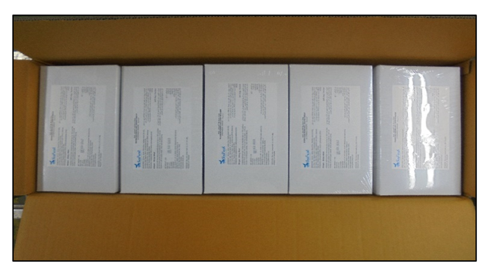

 |  | Ref. Package

